0606
 |  |  | 2024年 08 月 23 日

研修報告書

 |  | 氏名： ハリム イムディ アブドゥル
研修名

Halim MdAbdul

日 時 | 場 所

2024/8/23 8:30～17:40 | ニッチ創造 事務所

研修内容
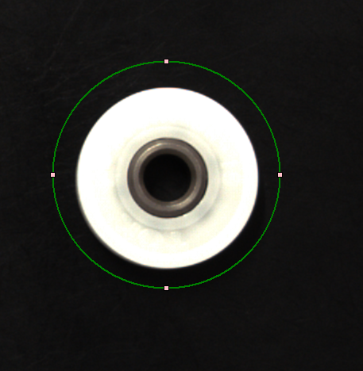 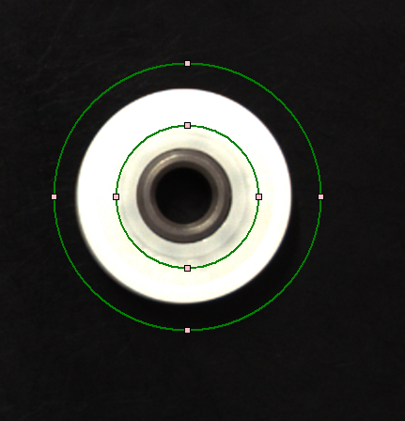  より良いモデル画像を撮影するために、画像に円とリングを描画していました。 オブジェクトの中央部分にノイズがあり、それを削除できれば、オブジェクトの検出がより正確になります。より良いモデル画像を撮影するには、ラクタングだけでは不十分です。そのため、この円とリングのオプションを追加して、より良いモデル画像を撮影します。これにより、最適なオブジェクトのマッチングが見つかります。

所感

確 認
コメント

